Reparación del automóvil
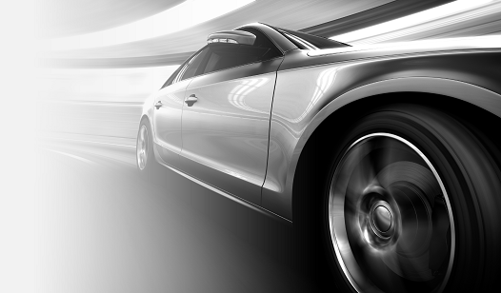
REPARACIÓN DEL AUTOMÓVIL
TOTAL GENERAL | $ 4,751.51
Valiant III | $ 3,879.86 | VALOR Valiant III | $ 14,000.00 | Valiant III
Corvette '68 | $ 871.65 | VALOR Corvette '68 | $ 7,000.00 | Corvette '68
FECHA | IMPORTE | VEHÍCULO | DÓNDE | DESCRIPCIÓN
2016-12-18 | $ 632.11 | Corvette '68 | Distribuidor | Radiador reemplazado
2018-06-01 | $ 389.87 | Valiant III | Tienda de neumáticos | 4 neumáticos nuevos
2018-01-22 | $ 3,400.00 | Valiant III | Taller de carrocería | Reparación de colisión
2018-11-28 | $ 89.99 | Valiant III | Tienda de neumáticos | Alineación corregida
2019-02-26 | $ 239.54 | Corvette '68 | Distribuidor | Ajuste e inspección a los 160 000 kilómetros

